Documentación de pruebas
Eduardo Gutiérrez - 2019073558 | Prueba de REST API sin pooling: | Prueba de REST API con pooling: | Prueba de REST API con ORM: | Conclusiones:
Emanuel Rodríguez - 2022108678 | La prueba corresponde a realizar stress testing del REST API por medio de 20 hilos de ejecucion realizando un request a la base de datos utilizando Tedious sin pooling. Se realizan 10 repeticiones. | La prueba corresponde a realizar stress testing del REST API por medio de 20 hilos de ejecucion realizando un request a la base de datos utilizando mssql con un pool de mínimo 5 y maximo 10 conexiones. Se realizan 10 repeticiones. | La prueba corresponde a realizar stress testing del REST API por medio de 20 hilos de ejecucion realizando un request a la base de datos utilizando Sequelize ORM. Se realizan 10 repeticiones. | La seleccion de un modo de conexion depende de varios aspectos a tomar en cuenta, por ejemplo escalabilidad, concurrencia, velocidad, etc. Como se puede observar el endpoint con mejor tiempo corresponde al ORM seguido del connection sin pooling y finalmente el connection con pooling. ¿Quiere decir que alguna es mejor que la otra? No, esto va a depender como se menciono de los requerimientos del proyecto. Muchas veces es mejor optar por endpoints con pooling ya que se manejan las conexiones de una forma más ordenada y se pueden llegar a reutilizar, por lo que es el preferido para proyectos con una gran escalabilidad y concurrencia. Por otro lado si lo que se desea es una conexion sencilla y rapida, se podria optar por conexiones sin pooling, esto podria darse en un StartUp o en request que se sabe no tienen mucha recurrencia, ya que abrir y mantener un pooling cuesta recursos y debe darse sin tanta concurrencia ya que va a lleagr un punto donde ya no se van a poder abrir más conexiones al mismo tiempo. Finalmente el ORM utilizado utilizaba conexiones con pooling por lo que cuenta con las ventajas de este y además logro el mejor tiempo y fue el de programación más sencilla. Por lo que esta ultima es una buena opción para gente no tan experimentada con el lenguaje SQL.
Bases de Datos I
Caso 3 Preliminar 4
Reporte
 | Figura 1: Activity Monitor: Visualizacion de las conexiones
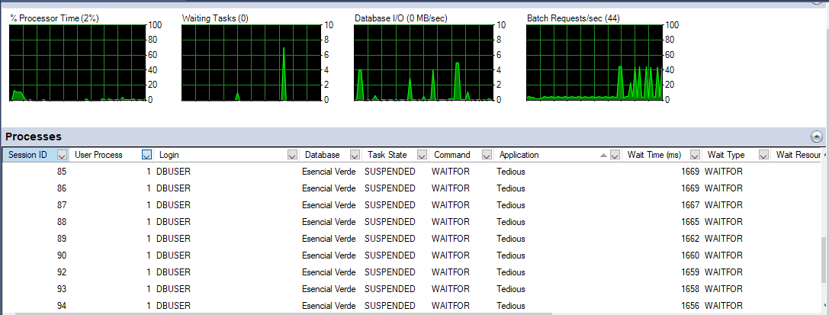
 |  | Figura 3: Activity Monitor: Visualizacion de las conexiones | Figura 5: Activity Monitor: Visualizacion de las conexiones
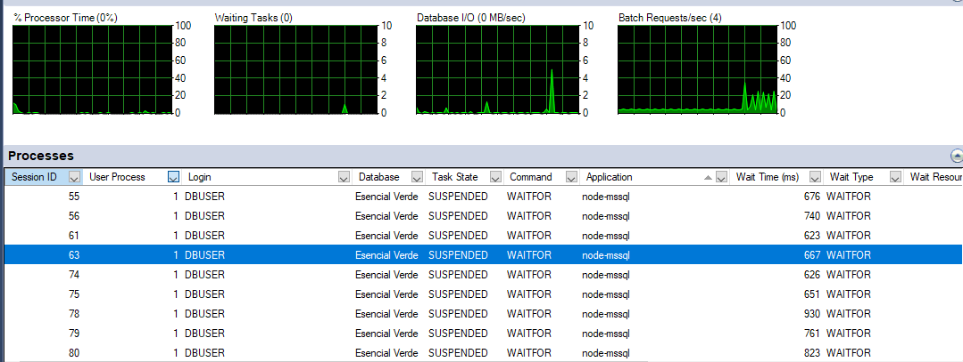
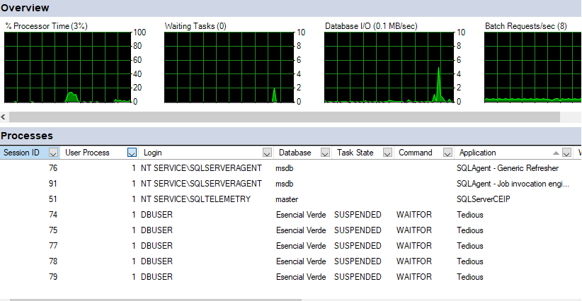

 |  | Como se puede observar, a la hora de realizar la prueba, al haber 20 hilos de ejecucion realizando el request, el REST API por medio de mssql, crea un pool y por este medio maneja las conexiones que se necesitan se pueden realizar, una vez que se completan las 10 conexiones el pool espera a que se desocupe una de las conexiones para poder enviar los demás requests. Una vez se comple la prueba solo quedan 5 conexiones abiertas que es el mínimo defino.
 | Como se puede observar, a la hora de realizar la prueba, al haber 20 hilos de ejecucion realizando el request, el REST API por medio de Tedious realiza una nueva conexion cada vez que se llama al procedimiento. Una vez se completa el request se cierra la conexion y se continua con las siguientes ejecuciones, abriendo y cerrando conexiones conforme se realizan los requests. |  | Como se puede observar, a la hora de realizar la prueba, al haber 20 hilos de ejecución realizando el request, el REST API por medio de Sequelize ORM, crea un pool y por este medio maneja las conexiones que se necesitan se pueden realizar, el limite de este pool es de 5 conexiones. Una vez termina la prueba se cierran todas las conexiones.

 | Figura 2: Tabla de resultado de Jmeter
 |  | Figura 4: Tabla de resultado de Jmeter | Figura 6: Tabla de resultado de Jmeter

 | Como se puede observar, se realizaron 200 ejecuciones totales para la prueba, el tiempo medio fue de 2612 ms.
 |  | Como se puede observar, se realizaron 200 ejecuciones totales para la prueba, el tiempo medio fue de 4021 ms. | Como se puede observar, se realizaron 200 ejecuciones totales para la prueba, el tiempo medio fue de 424 ms.

